SMPCA
 |  |  |  | SEGUIMIENTO AL PLAN ESTRATÉGICO INSTITUCIONAL |  |  |  |  |  |  |  |  |  |  |  |  |  |  |  |  |  |  |  |  |  |  |  | Fecha: | 2021-11-12
 |  |  |  |  |  |  |  |  |  |  |  |  |  |  |  |  |  |  |  |  |  |  |  |  |  |  |  | Versión: | 3
 |  |  |  |  |  |  |  |  |  |  |  |  |  |  |  |  |  |  |  |  |  |  |  |  |  |  |  | Código: | DP-FO-09
ARTICULACIÓN |  |  |  |  |  |  |  |  |  |  | INDICADOR DE PRODUCTO |  |  |  |  | INDICADOR DE GESTIÓN |  |  |  |  | RESPONSABLE | REPORTE AVANCE
PLAN NACIONAL DE DESARROLLO - PND |  | ODS |  | PLAN ESTRATÉGICO INSTITUCIONAL |  | MODELO INTEGRADO DE PLANEACIÓN Y GESTIÓN - MIPG |  | SISTEMA DE GESTION DE LA CALIDAD | DEPENDENCIA | GRUPO |  |  |  |  |  |  |  |  |  |  |  | Avance indicador de producto |  |  |  | Avance indicador de gestión
Nombre/Periodo PND | Capitulo | Objetivo | Descripción | Línea Estratégica | Objetivo estratégico | Dimensión | Política MIPG | Proceso |  |  | INDICADOR DE PRODUCTO | FÓRMULA INDICADOR DE PRODUCTO | PERIODICIDAD DE MEDICIÓN | UNIDAD DE MEDIDA | META DE PRODUCTO | INDICADOR DE GESTIÓN | FÓRMULA INDICADOR DE GESTIÓN | PERIODICIDAD DE MEDICIÓN | UNIDAD DE MEDIDA | META DE GESTIÓN | Responsable | Avance | Meta | Porcentaje de avance | Avance cualitativo | Avance | Meta | Porcentaje de avance | Avance cualitativo
Colombia potencia de la vida | Ordenamiento del territorio alrededor del agua y justicia ambiental | 16. Paz justicia e instituciones solidas | Promover sociedades pacíficas e inclusivas para el desarrollo sostenible, facilitar el acceso a la justicia para todos y construir a todos los niveles instituciones eficaces e inclusivas que rindan cuentas. | Incrementar la confianza y cercanía de la autoridad con sus grupos de valor | Incorporar en la gestión de la entidad las necesidades y expectativas de los grupos de interés | Gestión con valores para resultados | Servicio al Ciudadano | Apoyo | Subdirección de Mecanismos de Participación Ciudadana | Servicio al ciudadano | Satisfacción de los Grupos de Interés | Número de personas que manifestaron estar satisfechas frente a los trámites y servicios/total de personas que respondieron la encuesta de satisfacción. | Semestral | Porcentaje | 88% |  |  |  |  |  | Subdirector (a) de Mecanismos de Participación Ciudadana Ambiental | 88.80% | 88% | 100.00% | Para el periodo 2024-I se evaluó la satisfacción a 331 usuarios de licencias ambientales y Permisos y trámites, dando como resultado para el primer semestre de 88,80% de satisfacción.
 |  |  |  |  |  |  |  |  |  |  | Satisfacción en la respuesta a las PQRS-ECO | (Número de personas que manifestaron estar satisfechas respuestas PQRS y atención centro de orientación/total de personas que respondieron la encuesta de satisfacción)100 | Mensual | Porcentaje | 95% | Estrategia de relacionamiento con grupos de interés implementada. | Porcentaje de avance en la formulación e implementación de la estrategia de relacionamiento con grupos de interés | Trimestral | Porcentaje | 100% |  | 94.28% | 95% | 99.24% | Para el mes de diciembre /2024 se califica la atención en el centro de contacto por 353 usuarios y la respuesta a PQRS-ECOS por 11 usuarios, con una satisfacción del servicio para este mismo mes del 93,97 % y 90,68 % respectivamente. La satisfacción consolidada de la atención del centro de orientación y respuestas PQRS-ECOS para el período enero-diciembre/2024 es del 94.81% y 87.88%, para una satisfacción global ponderada del 94.28%, así: | 100.00% | 100% | 100.00% | 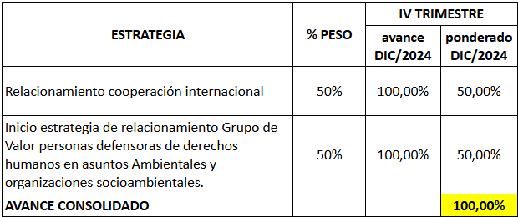 La Subdirección de Mecanismos de Participación Ciudadana Ambiental para 2024 registra dos estrategias de relacionamiento: una con Grupo de valor Grupo de Valor personas defensoras de derechos humanos en asuntos Ambientales y organizaciones socioambientales, y otra de Cooperación Internacional, cuyo avance al cierre de diciembre es del 100%, como se detalla a continuación:
 |  |  |  |  | Promover la participación ciudadana incidente con un enfoque incluyente y en lenguaje claro |  | Participación Ciudadana en la Gestión Pública | Estratégico |  | Participación ciudadana | Porcentaje de avance gestión del plan de trabajo ruta implementación ESCAZU componente Protección de personas defensoras de derechos humanos en asuntos ambientales. | Porcentaje de avance alcanzado / porcentaje de avance esperado | Trimestral | Porcentaje | 100% |  |  |  |  |  |  | 90.80% | 100% | 90.80% | 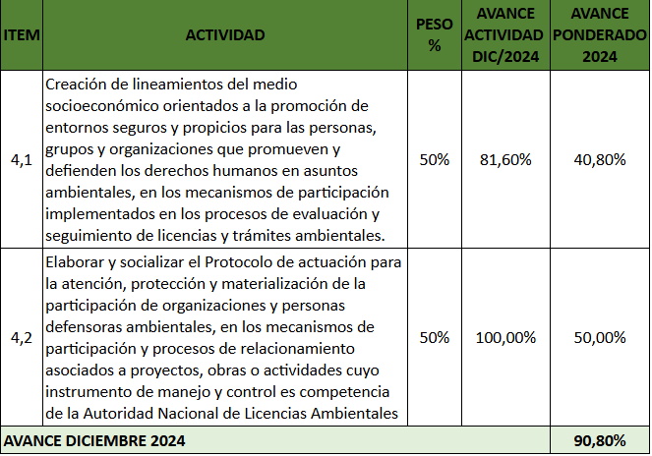 El plan de trabajo ruta implementación ESCAZU componente Protección de personas defensoras de derechos humanos en asuntos ambientales para el perído enero a diciembre/2024 presenta un avance acumulado de 90.8%, representado en 2 macroactividades, asi:
 |  |  |  |  |  |  |  |  |  |  | Informes de análisis de la conflictividad socioecológica relacionados con proyectos, obras y actividad de la ANLA en los territorios priorizados. | Número de informes conflictividad realizados/Número de informes conflictividad programados | Trimestral | Número | 10 | Ejercicios de participación | Porcentaje de avance en el desarrollo de cada ejercicio de participación programado por meta programada | Trimestral | Número | 20 |  | 10 | 10 | 100.00% | Durante el cuarto trimestre/2024 se generaron res (03) informes regionales de conflictividad socio ecológica para socializar con las dependencias de la ANLA, en el contexto de las Mesas de Gestión de la conflictivdada, asi: Informe Sectorial, Informe de Gestión y Atención 2024 e Informe Conflictos Priorizados 2024. Durante 2024 se realizaron 10 informes los cuales abordaban temas regionales, sectoriales y de balance general sobre la conflictividad socioecológica, de la siguiente manera: Informe de Conflictividad Socioecológica 2023 Informe Regional de Conflictividad Socioecológica: Norte Orinoquía- Catatumbo Informe Regional de Conflictividad Socioecológica: Sur Orinoquía- Amazonas Informe Regional de Conflictividad Socioecológica: Pacífico Río Cauca Informe Regional de Conflictividad Socioecológica: Medio Magdalena Informe Regional de Conflictividad Socioecológica: Caribe Informe Regional de Conflictividad Socioecológica: Alto Magdalena Informe Conflictos Priorizados Informe Sectorial de Conflictividad Informe de Gestión y Atención de la conflictividad En los informes se evidencia el comportamiento dinámico del conflicto para cada una de las temáticas mencionadas, con la implementación de la Estrategia de transformación de la conflictividad; mesas de gestión, mesas de análisis y activación de mecanismos de participación en los casos requeridos y en relación con estas acciones, la articulación con SELA, SSLA y SIPTA. En este sentido, los informes como insumo a otras dependencias de la entidad permitieron la información para la toma de decisiones frente a los POA considerando y anticipándose a la complejidad social en el territorio, ya que abordaban información relacionada al comportamiento del conflicto en las zonas con POA y presencia de los GTA, tales como Atlántico, Antioquia, Bolívar, Magdalena, Cesar, Boyacá, Cundinamarca, Cauca, Córdoba, Sucre, La Guajira, Huila, Tolima, Santander, Meta, Putumayo, Valle del Cauca y Arauca. NOTA: Se carga un solo informe, dad | 20 | 20 | 100.00% | 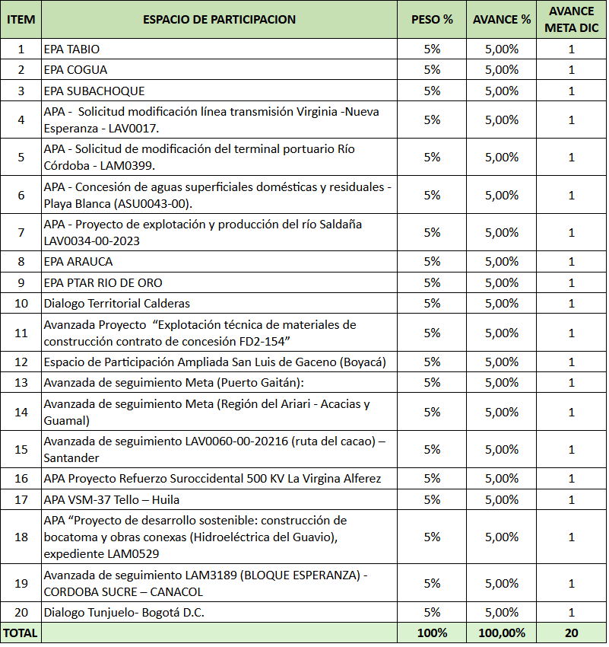 Durante el período enero a diciembre/2024 se registra un avance del 100% de los ejercicios de participación programados, lo cual representa un avance de meta de 20 ejercicios como se detalla a continuación: Los avances corresponden a la siguiente gestión: Avanzada de seguimiento LAM3189 (BLOQUE ESPERANZA) - CORDOBA SUCRE – CANACO, ejercicio sistematizado 9/12/2024 Avanzada de seguimiento Meta (Región del Ariari - Acacias y Guamal), ejercicio sistematizado 30/11/2024 APA VSM-37 Tello – Huila LAV0062-00-2023. 05 de octubre de 2024 APA Hidroeléctrica del Guavio, expediente LAM0529. 19 y 20 de octubre de 2024 Diálogo Tunjuelo – Bogotá, ejercicio sistematizado 26/12/2024 LAs evidencias se encuentran cargadas en SharePoint OAP
 |  |  |  |  |  |  |  |  |  |  |  |  |  |  |  | Porcentaje de avance gestión del plan de trabajo ruta implementación ESCAZU componente Participación Pública en Asuntos Ambientales | Porcentaje de avance alcanzado / porcentaje de avance esperado | Trimestral | Porcentaje | 25% |  |  |  |  |  | 100.00% | 100% | 100.00% | 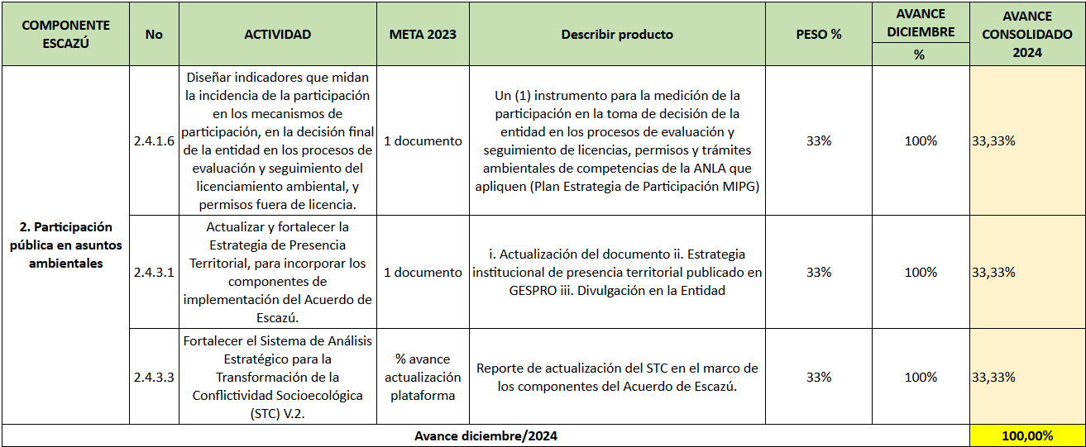 El plan de trabajo para la ruta de implementación ESCAZU componente Participación Pública en Asuntos Ambientales esta compuesto por tres (03) macroactividades; para el periodo enero a diciembre/2024 registra un avance del 75%,así: Se carga excel con el detale y las evidencias en la carpeta sharepoint de OAP.
 |  |  |  |  |  |  |  |  |  |  | Número de socializaciones de oferta institucional de ANLA dirigidas a entidades territoriales | Número de entidades territoriales con socialización de la oferta institucional de la ANLA | Mensual | Número | 250 | Porcentaje incremento de oferta de cupos cursos virtuales | (Número de inscritos vigencia actual/Número de inscritos vigencia anterior)-1*100% | Semestral | Porcentaje | 100% |  | 256.00 | 256 | 100.00% | Meta cumplida en el mes de noviembre, el cual reportó lo siguiente. Por lo anterior, a corte de diciembre/2024 se realizó un acumulado de doscientos sesenta y cinco (265) y avance de meta del 100%, así: MES SOCIALIZACIONES % AVANCE META (265) Enero 0 0,00% Febrero 8 3,02% Marzo 37 13,96% Abril 52 19,62% Mayo 43 16,23% Junio 38 14,34% Julio 24 9,06% Agosto 20 7,55% Septiembre 15 5,66% Octubre 22 8,49% Noviembre 6 2,26% TOTAL 265 100% Durante la vigencia 2024 se realizaron en total 265 Ofertas Institucionales en territorio, con la participación de aproximadamente de 1330 personas, las cuales se llevaron a cabo en los departamentos de Antioquia, Atlántico, Bolívar, Magdalena, Boyacá, Cundinamarca, Cauca, Córdoba, Sucre, La Guajira, Huila, Tolima, Santander, Meta, Putumayo, Cesar y Valle del Cauca. Estas ofertas fueron dirigidas a las entidades territoriales principalmente a las Gobernaciones, Alcaldías, Personerias, Corporaciones regionales, Contralorías, Veedurías. Los temas tratados durante las jornadas de Oferta Institucional en las regiones fue suministro de nformación sobre competencias de la Entidad, el portafolio institucional, los proyectos, obras y actividades de competencia ANLA en el territorio y los canales de información contribuyendo con la promoción de los derechos a la participación ciudadana y el acceso a la información pública. | 133.00% | 100% | 100.00% | 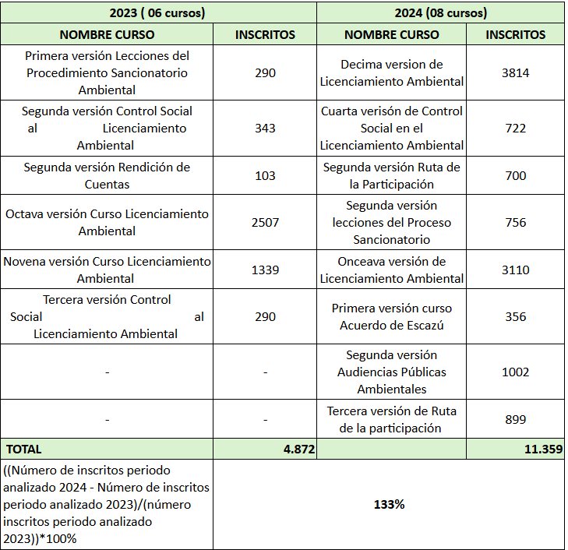 Para el período enero a diciembre/2024 se adelantaron ocho (08) cursos viruales, que comparados con el mismo período de la vigencia anterior, registra 6.487 inscritos más respeto a 2023, es decir un incremento de cupos del 133%, asi:
 |  |  |  |  |  |  |  |  |  |  |  |  |  |  |  |  |  |  |  |  |  |  | Avance indicadores de producto | 98.01% |  |  | Avance indicadores de gestión | 100.00%

